端末用
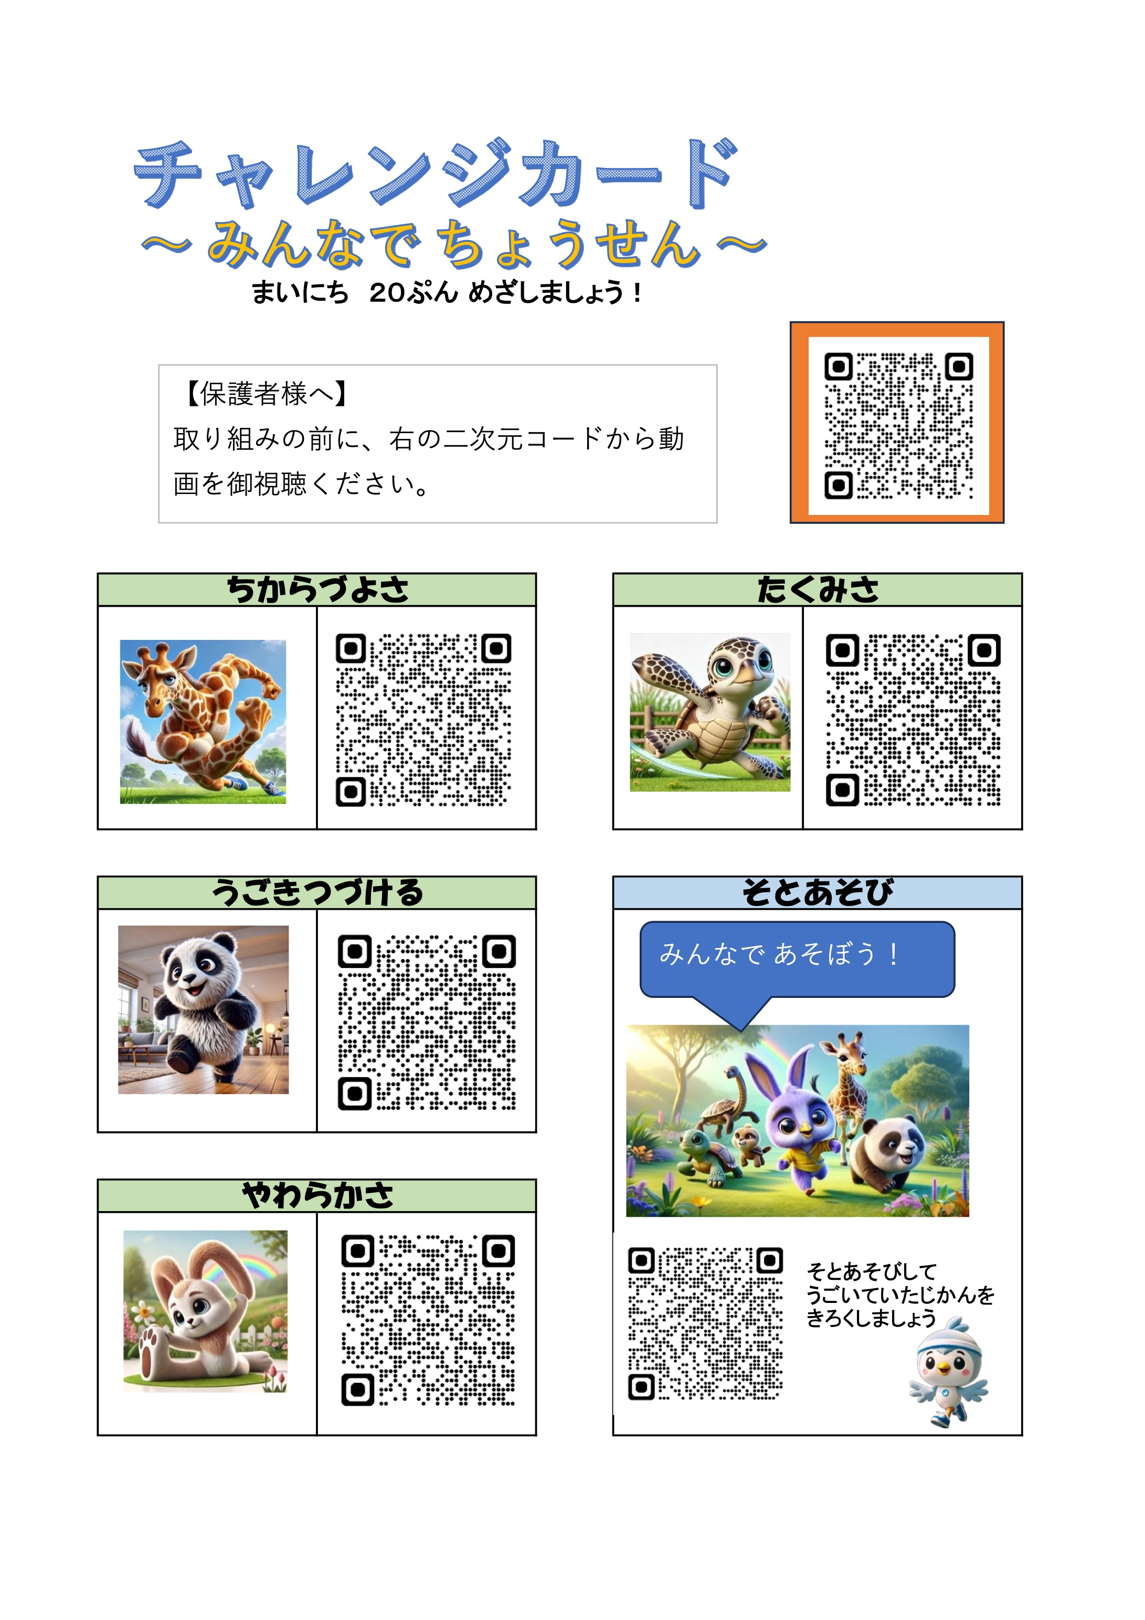
 |  |  | 月 |  |  |  |  |  |  |  | へいきん２０ふんをめざそう！
 |  |  |  |  |  | 年 |  | 組 | 名まえ
 | うんどうしたひ | かいすう |  |  |  | そとあそびなど⏰ふん | ごうけい⏰ふん |  |  | うんどうしたひ | かいすう |  |  |  | そとあそびなど⏰ふん | ごうけい⏰ふん
 |  | やわらかさ | たくみさ | ちからづよさ | うごきつづける |  |  |  |  |  | やわらかさ | たくみさ | ちからづよさ | うごきつづける |  |  | ○
1 |  |  |  |  |  |  |  |  | 16
2 |  |  |  |  |  |  |  |  | 17
3 |  |  |  |  |  |  |  |  | 18
4 |  |  |  |  |  |  |  |  | 19
5 |  |  |  |  |  |  |  |  | 20
6 |  |  |  |  |  |  |  |  | 21
7 |  |  |  |  |  |  |  |  | 22
8 |  |  |  |  |  |  |  |  | 23
9 |  |  |  |  |  |  |  |  | 24
10 |  |  |  |  |  |  |  |  | 25
11 |  |  |  |  |  |  |  |  | 26
12 |  |  |  |  |  |  |  |  | 27
13 |  |  |  |  |  |  |  |  | 28
14 |  |  |  |  |  |  |  |  | 29
15 |  |  |  |  |  |  |  |  | 30
 |  |  |  |  |  |  |  |  | 31
ごうけい（ふん） |  |  |  | うんどうしたひ |  |  |  | １日あたりのへいきん |  |  |  | （へいきんが２０ふんこえるとえがおになる）
 |  |  |  |  |  |  |  | #DIV/0! |  |  |  | #DIV/0!

編集画面
チャレンジカード

～ みんなで ちょうせん ～

まいにち ２０ぷん めざしましょう！

【保護者様へ】
取り組みの前に、右の二次元コードから動画を御視聴ください。

ちからづよさ | たくみさ

うごきつづける | そとあそび
みんなで あそぼう！

やわらかさ
 |  | そとあそびして うごいていたじかんを きろくしましょう

